상품제안서
송월타올 핸들 패키지 선물세트 NO.2 (호텔수건150G 30수 2매) | 상품코드: S42245

 |  |  |  |  |  |  | 02-713-8555 | www.synergygift.co.kr
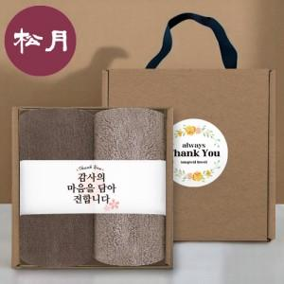

【상세/제작정보】 | 핸들 패키지 + 호텔수건 150G 30수 2매 + 띠지 + 스티커 선물세트

【인쇄/포장옵션】 | 실크, 자수 / 포장불가능

【공급단가】 | 수량 | 50~ | 100~ | 500~ | 1,000~ | 3,000~
*VAT별도 | 단가 | 8,990원 | 8,510원 | 8,090원 | 7,880원 | 7,750원

【상품 URL】 | https://www.synergygift.co.kr:443/src/goods_detail.php?gdno=42245

